MENÚ
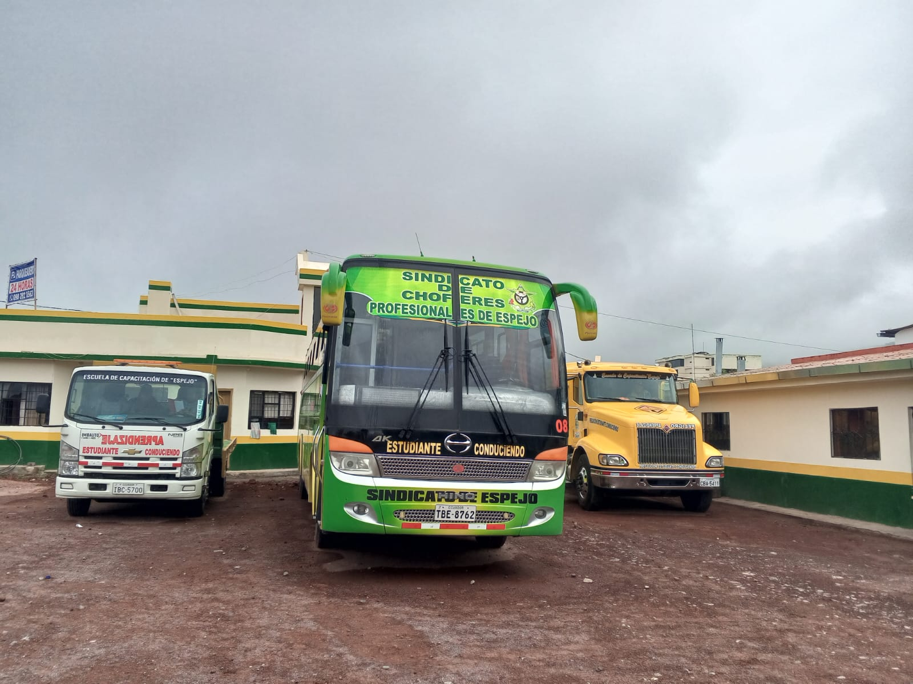
INGRESAR DATOS
RESUMEN x ÁREAS

BUSCAR x CÓDIGO
BUSCAR x PRODUCTO

MENÚ

BUSCA_PROD
BUSCADOR x PRODUCTO
MENÚ
IMAGEN

PRODUCTO: | CABLE DE ENERGIA | MODELO: | NO EXISTE

CÓDIGO: | NO EXISTE | SERIE: | NO EXISTE

CANTIDAD: | NO EXISTE | UBICACIÓN: | NO EXISTE

COLOR: | NO EXISTE | ESTADO: | NO EXISTE

MARCA: | NO EXISTE | COSTO: | NO EXISTE

 |  | FECHA: | NO EXISTE

CARACTERÍSTICAS
NO EXISTE

BUSCA_COD
BUSCADOR x CÓDIGO
MENÚ
IMAGEN

INGRESE CÓDIGO: | RACKCUARTO D | MODELO: | NO EXISTE

PRODUCTO: | NO EXISTE | SERIE: | NO EXISTE

CANTIDAD: | NO EXISTE | UBICACIÓN: | NO EXISTE

COLOR: | NO EXISTE | ESTADO: | NO EXISTE

MARCA: | NO EXISTE | COSTO: | NO EXISTE

 |  | FECHA: | NO EXISTE

CARACTERÍSTICAS
NO EXISTE

EDITABLE
MENÚ

CODIGO | CANTIDAD | PRODUCTO | COLOR | MARCA | MODELO | SERIE | UBICACIÓN | ESTADO | CARACTERISTICAS | COSTO | FECHA
CPUAULA-C1 | 1 | CPU | NEGRO | INS | GENERICO | 91225062019 | AULA-C1 | BUENO | WINDOWS 8.1 ENTERPRISE, PROCESADOR: INTEL ® CORE TM i3-9100F CPU, 360 GHZ, RAM 4 GB, 64 BITS, INTERNET ALAMBRICO | 250.00 | 2023-12-28
MONIAULA-C1 | 1 | MONITOR | NEGRO | LG | 20MK400H-B | 911NTHM1T121 | AULA-C1 | BUENO | 19,5 PULGADAS, HDMI | 60.00 | 2023-12-28
MOUSAULA-C1 | 1 | MOUSE | NEGRO | GENERICO | 5V-100MA | S/S | AULA-C1 | BUENO | ALAMBRICO, LED | 5.00 | 2023-12-28
TECLAULA-C1 | 1 | TECLADO | NEGRO | INS | S/M | S/S | AULA-C1 | BUENO | ALAMBRICO, HERGONÓMICO, CONECTOR USB, CON TECLADO NUMÉRICO | 16.70 | 2023-12-28
PROYAULA-C1 | 1 | PROYECTOR | NEGRO | EPSON | POWER LITE S12+ | PSPK3401963 | AULA-C1 | BUENO | CON PEDESTAL, CABLE VGA DE 15 m. Y CABLE DE ENERGIA | 400.00 | 2023-12-28
PARLAULA-C1 | 1 | PARLANTES | NEGRO | KLIP EXTREME | KSS-710 | 13-11580 | AULA-C1 | BUENO | CON SOPORTE AEREO, CABLE DE SONIO DE 20 m. Y CABLE DE ENERGIA, 1 BAJO Y 2 TWITERS | 103.00 | 2023-12-28
CAMAAULA-C1 | 1 | CAMARA VIDEO VIGILANCIA | BLANCO | HIKVISION | S/M | S/S | AULA-C1 | BUENO | CONECTADA AL DVR Y VISION EN MOVIL Y CUARTO DE RED | 25.00 | 2022-10-07
SENSAULA-C1 | 1 | SENSOR DE ALARMA | BLANCO | DSC | LC-100PI | 88030080 | AULA-C1 | BUENO | CONECTADA AL SISTEMA DE ALARMAS | 20.00 | 2022-10-07

CODIGO | CANTIDAD | PRODUCTO | COLOR | MARCA | MODELO | SERIE | UBICACIÓN | ESTADO | CARACTERISTICAS | COSTO | FECHA
CPUAULA-C2 | 1 | CPU | NEGRO | INS | GENERICO | 91225062019 | AULA-C2 | BUENO | WINDOWS 8.1 ENTERPRISE, PROCESADOR: INTEL ® CORE TM i3-9100F CPU, 360 GHZ, RAM 4 GB, 64 BITS, INTERNET ALAMBRICO | 250.00 | 2023-12-28
MONIAULA-C2 | 1 | MONITOR | NEGRO | LG | 20MK400H-B | 911NTNH1S119 | AULA-C2 | BUENO | 19,5 PULGADAS, HDMI | 60.00 | 2023-12-28
MOUSAULA-C2 | 1 | MOUSE | NEGRO | GENIUS | GM-04011P | 124430707394 | AULA-C2 | BUENO | ALAMBRICO, LED, DISEÑO ERGONÓMICO | 6.00 | 2023-12-28
TECLAULA-C2 | 1 | TECLADO | NEGRO | INS | S/M | S/S | AULA-C2 | BUENO | ALAMBRICO, HERGONÓMICO, CONECTOR USB, CON TECLADO NUMÉRICO | 16.70 | 2023-12-28
PROYAULA-C2 | 1 | PROYECTOR | NEGRO | EPSON | POWER LITE S12+ | PSPK3401919 | AULA-C2 | BUENO | CON PEDESTAL, CABLE VGA DE 15 m. Y CABLE DE ENERGIA | 400.00 | 2023-12-28
PARLAULA-C2 | 1 | PARLANTES | NEGRO | KLIP EXTREME | KSS-710 | 13-1158005 | AULA-C2 | BUENO | CON SOPORTE AEREO, CABLE DE SONIO DE 20 m. Y CABLE DE ENERGIA, 1 BAJO Y 2 TWITERS | 103.00 | 2023-12-28
CAMAAULA-C2 | 1 | CAMARA VIDEO VIGILANCIA | BLANCO | HIKVISION | S/M | S/S | AULA-C2 | BUENO | CONECTADA AL DVR Y VISION EN MOVIL Y CUARTO DE RED | 25.00 | 2022-10-07
SENSAULA-C2 | 1 | SENSOR DE ALARMA | BLANCO | DSC | LC-100PI | 88030080 | AULA-C2 | BUENO | CONECTADA AL SISTEMA DE ALARMAS | 20.00 | 2022-10-07
SWITAULA-C2 | 1 | SWITCH DE INTERNET | AZUL | T-PLINK | TN-SG108 | 22361E5003891 | AULA-C2 | BUENO | DE 5 PUERTOS RJ45, TIPO DE COMUNICACIÓN STORE AND FORWARD | 22.00 | 2023-12-28
REGUAULA-C2 | 1 | REGULADOR DE VOLTAJE | NEGRO | INS | AVR-INS2000VA | 19C04206300 | AULA-C2 | BUENO | DE 8 TOMAS, 120V-60HZ, 2 PUERTOS RJ11 PARA TELÉFONO | 15.00 | 2023-12-28

CODIGO | CANTIDAD | PRODUCTO | COLOR | MARCA | MODELO | SERIE | UBICACIÓN | ESTADO | CARACTERISTICAS | COSTO | FECHA
CPUAULA-C3 | 1 | CPU | NEGRO | DELUX | S/M | S/S | AULA-C3 | BUENO | WINDOWS 8.1 ENTERPRISE, PROCESADOR: INTEL ® CORE TM i5-2310 CPU, 2.90 GHZ, RAM 4 GB, 64 BITS, INTERNET ALAMBRICO | 250.00 | 2023-12-28
MONIAULA-C3 | 1 | MONITOR | NEGRO | HP | HPLV1911 | 6CM213011T | AULA-C3 | BUENO | 19,5 PULGADAS | 100.00 | 2023-12-28
MOUSAULA-C3 | 1 | MOUSE | NEGRO, TRASPARENTE | INS | S/M | S/S | AULA-C3 | BUENO | ALAMBRICO, LED, OPTICO | 5.00 | 2023-12-28
TECLAULA-C3 | 1 | TECLADO | NEGRO | GENERICO | S/M | S/S | AULA-C3 | BUENO | ALAMBRICO, TECLADO ALFANUMÉRICO, TECLAS ESPECIALES, CONECCIÓN USB. | 12.00 | 2023-12-28
PROYAULA-C3 | 1 | PROYECTOR | NEGRO | EPSON | POWER LITE S12+ | PSPK2308028 | AULA-C3 | BUENO | CON PEDESTAL, CABLE VGA DE 15 m. Y CABLE DE ENERGIA | 400.00 | 2023-12-28
PARLAULA-C3 | 1 | PARLANTES | NEGRO | KLIP EXTREME | KSS-710 | 13-11580 | AULA-C3 | BUENO | CON SOPORTE AEREO, CABLE DE SONIO DE 20 m. Y CABLE DE ENERGIA, 1 BAJO Y 2 TWITERS | 103.00 | 2023-12-28
CAMAAULA-C3 | 1 | CAMARA VIDEO VIGILANCIA | BLANCO | HIKVISION | S/M | S/S | AULA-C3 | BUENO | CONECTADA AL DVR Y VISION EN MOVIL Y CUARTO DE RED | 25.00 | 2022-10-07
SENSAULA-C3 | 1 | SENSOR DE ALARMA | BLANCO | DSC | LC-100PI | 88030080 | AULA-C3 | BUENO | CONECTADA AL SISTEMA DE ALARMAS | 20.00 | 2022-10-07

CODIGO | CANTIDAD | PRODUCTO | COLOR | MARCA | MODELO | SERIE | UBICACIÓN | ESTADO | CARACTERISTICAS | COSTO | FECHA
CPUAULA-E2 | 1 | CPU | NEGRO | SION | PC-SION-COE I5-SAM20 | 81834 | AULA-E2 | BUENO | WINDOWS 8.1 SINGLE LENGUAGE, PROCESADOR: INTEL ® CORE TM i5-4460 CPU, 3.20 GHZ, RAM 4 GB, 64 BITS, INTERNET ALAMBRICO | 250.00 | 2023-12-28
MOUSAULA-E2 | 1 | MOUSE | NEGRO, TRASPARENTE | INS | S/M | S/S | AULA-E2 | BUENO | ALAMBRICO, LED, OPTICO | 5.00 | 2023-12-28
TECLAULA-E2 | 1 | TECLADO | NEGRO | DELUX | K5015 | K50151110000601 | AULA-E2 | BUENO | ALAMBRICO, HERGONÓMICO, VARIOS USOS, CONECTOR USB | 17.00 | 2023-12-28
PROYAULA-E2 | 1 | PROYECTOR | BLANCO | VIEWSONIC | PA503S | VOR231704316 | AULA-E2 | BUENO | CON PEDESTAL, CABLE HDMI DE 15 m. Y CABLE DE ENERGIA | 582.72 | 2023-12-28
CONTAULA-E2 | 1 | CONTROL PROYECTOR | BLANCO | VIEWSONIC | Q-3101 | S/S | AULA-E2 | BUENO | 2 PILAS AAA | 10.00 | 2023-12-28
PARLAULA-E2 | 1 | PARLANTES | NEGRO | KLIP EXTREME | KSS-710 | 13-11580 | AULA-E2 | BUENO | CON SOPORTE AEREO, CABLE DE SONIO DE 20 m. Y CABLE DE ENERGIA, 1 BAJO Y 2 TWITERS | 103.00 | 2023-12-28
CAMAAULA-E2 | 1 | CAMARA VIDEO VIGILANCIA | BLANCO | HIKVISION | S/M | S/S | AULA-E2 | BUENO | CONECTADA AL DVR Y VISION EN MOVIL Y CUARTO DE RED | 35.00 | 2023-12-28
SENSAULA-E2 | 1 | SENSOR DE ALARMA | BLANCO | DSC | LC-100PI | 88030080 | AULA-E2 | BUENO | CONECTADA AL SISTEMA DE ALARMAS | 20.00 | 2022-10-07
REGUAULA-E2 | 1 | REGULADOR DE VOLTAJE | NEGRO | AITEX | AVR 1600SN | 130414500 | AULA-E2 | BIENO | DE 8 TOMAS, 120V-60HZ Y DOS TOMAS RJ11PARA TELÉFONO | 15.00 | 2023-12-28
ADAPAULA-E2 | 1 | ADAPTADOR DE INTERNET | BLANCO | UI.COM | GP-A240-050G | 19320005685 | AULA-E2 | BUENO | DOS PUERTOS 1 DE ENTRADA Y 1 SALIDA, CABLE DE ENERGIA | 40.00 | 2023-12-28

CODIGO | CANTIDAD | PRODUCTO | COLOR | MARCA | MODELO | SERIE | UBICACIÓN | ESTADO | CARACTERISTICAS | COSTO | FECHA
CPUAULA-D1 | 1 | CPU | NEGRO | INS | GENERICO | GENERICO | AULA-D1 | BUENO | WINDOWS 8.1 ENTERPRISE, PROCESADOR: INTEL ® CORE TM i3-9100F CPU, 3.60 GHZ, RAM 4 GB, 64 BITS, INTERNET ALAMBRICO | 250.00 | 2023-12-28
MOUSAULA-D1 | 1 | MOUSE | NEGRO, TRASPARENTE | INS | S/M | S/S | AULA-D1 | BUENO | ALAMBRICO, LED, OPTICO | 5.00 | 2023-12-28
TECLAULA-D1 | 1 | TECLADO | NEGRO | GENIUS | KB-115 | UD19M2705685 | AULA-D1 | BUENO | ALAMBRICO, CONECTOR USB, COMPATIBLE PARA JUEGOS, TECLADO NUMÉRICO. | 10.00 | 2023-12-28
PROYAULA-D1 | 1 | PROYECTOR | BLANCO | VIEWSONIC | PA503S | VOR231704169 | AULA-D1 | BUENO | CON PEDESTAL, CABLE HDMI DE 15 m. Y CABLE DE ENERGIA | 582.72 | 2023-12-28
CONTAULA-D1 | 1 | CONTROL PROYECTOR | BLANCO | VIEWSONIC | Q-3101 | S/S | AULA-D1 | BUENO | 2 PILAS AAA | 10.00 | 2023-12-28
PARLAULA-D1 | 1 | PARLANTES | NEGRO | GENERICO | S/M | S/S | AULA-D1 | BUENO | CON SOPORTE AEREO, CABLE DE SONIO Y CABLE DE ENERGIA, 1 BAJO Y DOS TWITER | 39.20 | 2023-12-28
CAMAAULA-D1 | 1 | CAMARA VIDEO VIGILANCIA | BLANCO | EZVIZ | S/M | S/S | AULA-D1 | BUENO | VISION EN MOVIL GIRATORIA, CON ALARMA, TARGETA MICRO DE 64 GB | 185.45 | 2024-07-16
MODEAULA-D1 | 1 | MODEM WIFI | NEGRO | TP-LINK | ARCHEDC50(ES) | 223C3L1003679 | AULA-D1 | BUENO | 5 PUERTOS RJ45 Y CABLE DE ENERGIA | 33.60 | 2023-12-28

CODIGO | CANTIDAD | PRODUCTO | COLOR | MARCA | MODELO | SERIE | UBICACIÓN | ESTADO | CARACTERISTICAS | COSTO | FECHA
CPUAULA-E1 | 1 | CPU | NEGRO | INS | GENERICO | GENERICO | AULA-E1 | BUENO | WINDOWS 8.1 ENTERPRISE, PROCESADOR: INTEL ® CORE TM i3-9100F CPU, 3.60 GHZ, RAM 4 GB, 64 BITS, INTERNET ALAMBRICO | 250.00 | 2023-12-28
MOUSAULA-E1 | 1 | MOUSE | NEGRO | GENIUS | GM-120014 | X3E86009907469 | AULA-E1 | BUENO | ALAMBRICO, LED, DISEÑO ERGONÓMICO | 6.00 | 2023-12-28
TECLAULA-E1 | 1 | TECLADO | NEGRO | DELUX | K5015 | K501541111002496 | AULA-E1 | BUENO | ALAMBRICO, HERGONÓMICO, VARIOS USOS, CONECTOR USB | 17.00 | 2023-12-28
PROYAULA-E1 | 1 | PROYECTOR | BLANCO | VIEWSONIC | PA503S | VOR231704347 | AULA-E1 | BUENO | CON PEDESTAL, CABLE HDMI DE 15 m. Y CABLE DE ENERGIA | 582.72 | 2023-12-28
CONTAULA-E1 | 1 | CONTROL PROYECTOR | BLANCO | VIEWSONIC | Q-3101 | S/S | AULA-E1 | BUENO | 2 PILAS AAA | 10.00 | 2023-12-28
PARLAULA-E1 | 1 | PARLANTES | NEGRO | GENERICO | S/M | S/S | AULA-E1 | BUENO | CON SOPORTE AEREO, CABLE DE SONIO Y CABLE DE ENERGIA, 1 BAJO Y DOS TWITER | 39.20 | 2023-12-28
CAMAAULA-E1 | 1 | CAMARA VIDEO VIGILANCIA | BLANCO | EZVIZ | S/M | S/S | AULA-E1 | BUENO | VISION EN MOVIL GIRATORIA, CON ALARMA, TARGETA MICRO DE 64 GB | 185.45 | 2024-07-16

CODIGO | CANTIDAD | PRODUCTO | COLOR | MARCA | MODELO | SERIE | UBICACIÓN | ESTADO | CARACTERISTICAS | COSTO | FECHA
CPUAULA-E3 | 1 | CPU | NEGRO | INS | GENERICO | 10020122019 | AULA-E3 | BUENO | WINDOWS 8.1 ENTERPRISE, PROCESADOR: INTEL ® CORE TM i3-9100F CPU, 3.60 GHZ, RAM 4 GB, 64 BITS, INTERNET ALAMBRICO | 250.00 | 2023-12-28
MOUSAULA-E3 | 1 | MOUSE | NEGRO/BLANCO | HAVIC | HV-M8000 | MS11M8000XM04762 | AULA-E3 | BUENO | ALAMBRICO, LED, DISEÑO ERGON+OMICO COMPACTO | 6.00 | 2023-12-28
TECLAULA-E3 | 1 | TECLADO | NEGRO | INS | GENERICO | 420050902802 | AULA-E3 | BUENO | ALAMBRICO, HERGONÓMICO, CONECTOR USB, CON TECLADO NUMÉRICO | 16.70 | 2023-12-28
PROYAULA-E3 | 1 | PROYECTOR | BLANCO | VIEWSONIC | PA503S | VOR231704317 | AULA-E3 | BUENO | CON PEDESTAL, CABLE HDMI DE 15 m. Y CABLE DE ENERGIA | 582.72 | 2023-12-28
CONTAULA-E3 | 1 | CONTROL PROYECTOR | BLANCO | VIEWSONIC | Q-3101 | S/S | AULA-E3 | BUENO | 2 PILAS AAA | 10.00 | 2023-12-28
PARLAULA-E3 | 1 | PARLANTES | NEGRO | GENERICO | S/M | S/S | AULA-E3 | BUENO | CON SOPORTE AEREO, CABLE DE SONIO Y CABLE DE ENERGIA, 1 BAJO Y DOS TWITER | 39.20 | 2023-12-28
...

RESUMEN X AREAS
MENÚ

NRO | UBICACIÓN | COSTO | # EQUIPOS
1 | ASESORÍA TÉCNICA VIAL | 1,160.44 | 6
2 | AULA-C1 | 879.70 | 8
3 | AULA-C2 | 917.70 | 10
4 | AULA-C3 | 915.00 | 8
5 | AULA-D1 | 1,115.97 | 8
6 | AULA-E1 | 1,090.37 | 7
7 | AULA-E2 | 1,077.72 | 10
8 | AULA-E3 | 929.62 | 7
...

